SpaziCampionari
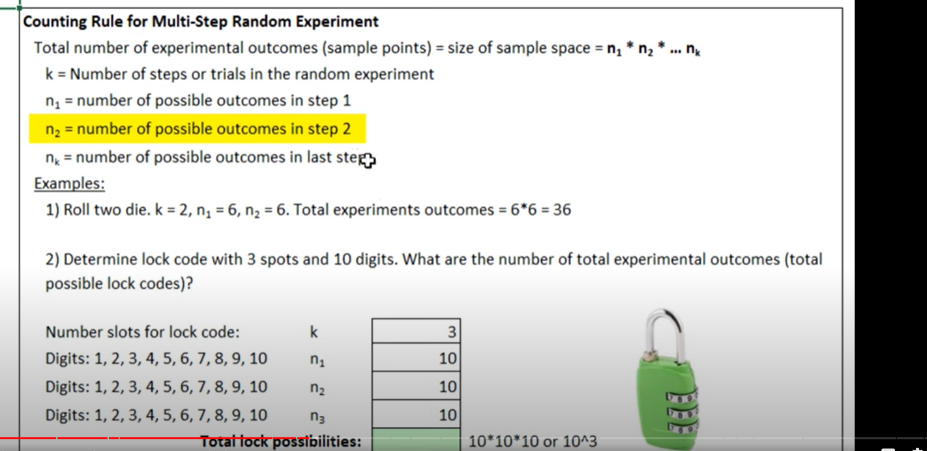
Spazi campionari
L'insieme di tutti i possibili outcome (scenari) di un esperimento. Non è sempre possibile listare lo spazio campionario. Eccoti alcuni esempi:
Lancio di una moneta = (T,C)
Lancio di un dato = (1,2,3,4,5,6)
Esito di una partita = (Vincita, Perdita, Pareggio)
Lancio di due monete = (T,T) (T,C) (C,T) (C,C)
Il lancio di due dadi? È già più "complicato", come altri spazi campionari che pur essendo finiti non sempre semplici da costruire. In questo può aiutarci la costruzione di diagrammi ad albero

Ti mostro la costruzione di una tabella per lo spazio campionario del lancio di due dadi

Lancio | 1 | 2 | 3 | 4 | 5 | 6
1 | (1,1) | (1,2) | (1,3) | (1,4) | (1,5) | (1,6)
2 | (2,1) | (2,2) | (2,3) | (2,4) | (2,5) | (2,6)
3 | (3,1) | (3,2) | (3,3) | (3,4) | (3,5) | (3,6)
4 | (4,1) | (4,2) | (4,3) | (4,4) | (4,5) | (4,6)
5 | (5,1) | (5,2) | (5,3) | (5,4) | (5,5) | (5,6)
6 | (6,1) | (6,2) | (6,3) | (6,4) | (6,5) | (6,6)

Conteggiare i punti dello spazio campionario è quindi più semplice così: ad esempio ti è possibile rispondere a quante combinazioni hanno somma 5
Se conteggio le combinazioni in rosa, sono n su 36, dunque la probabilità è di 4/36 = 1/9

In generale per un esperimento costituito da più tentativi, l'entità dello spazio campionario si elevando il numero di possibili outcome di ciascun tentativo alla potenza del numero di tentativi
Esempio: lancio di 4 monete, ciascun lancio ha 6 possibili outcome dunque la dimensione dello spazio campionario è di 6^4
Numero di lanci |  | 4
Numero di outcome |  | 6
Spazio campionario |  | 1296

